Notes
The costs table below are obtained from Liandon for ETMoses

Secundaire infrastructure: this contains the distribution pipes and the connections to the households including heat exchangers
The cost of the secondary infrastructure will be mainly determined by the distribution and the type of the houses connected

 | Afleverset/inpandig/WOS |  |  |  | Secundaire infra |  |  |  | Totaal:
 | investering [EUR/aansluiting] | technische levensduur [jaar] | jaarlijkse O&M kosten (2%) [EUR/aansluiting] |  | lengte/aansluiting | investering [EUR/aansluiting] | technische levensduur [jaar] | jaarlijkse O&M kosten [EUR/aansluiting] | investering [EUR/aansluiting] | jaarlijkse O&M kosten [EUR/aansluiting] | technische levensduur [jaar]
Landelijk vrijstaand huis | 3300 | 30 | 66 |  | 100 | 50000 | 50+ | 500 | 53300 | 566 | 30/50
Landelijk rijtjeshuis | 2800 | 30 | 56 |  | 18 | 9000 | 50+ | 90 | 11800 | 146 | 30/50
Dorp vrijstaand huis | 3300 | 30 | 66 |  | 25 | 12500 | 50+ | 125 | 15800 | 191 | 30/50
Dorp rijtjeshuis | 2800 | 30 | 56 |  | 12 | 6000 | 50+ | 60 | 8800 | 116 | 30/50
Dorp appartement | 2200.00 | 30 | 44 |  | 0 | 0 | 50+ | 0 | 2200 | 44 | 30/50
Stad rijtjeshuis | 2800.00 | 30 | 56 |  | 8 | 4000 | 50+ | 40 | 6800 | 96 | 30/50
Stad appartement | 2200.00 | 30 | 44 |  | 0 | 0 | 50+ | 0 | 2200 | 44 | 30/50
Stad flat | 1800.00 | 30 | 36 |  | 0 | 0 | 50+ | 0 | 1800 | 36 | 30/50

 |  |  |  |  |  |  |  |  | Voorgestelde kosten voor in het ETM
Gemiddelde stad rijtjeshuis + appartement | 2500.00 | 30 | 50 |  | 4 | 2000 | 50+ | 20 | 4500 | 70 | 30/50

Input Greenvis
Stad rijtjeshuis | 2800.00 | 30 | 56 |  | 6 | 3000 | 50+ | 30 | 5800 | 86 | 30/50
Stad appartement | 2200 | 30 | 44 |  | 1 | 500 | 50+ | 5 | 2700 | 49 | 30/50
 |  |  |  | Wijknet | 5
Gemiddeld | 2500 | 30 | 50 |  | 8.5 | 4250 | 50+ | 42.5 | 6750 | 92.5

Connection capacity | 8 | kW | GreenVis
 | 0.008 | MW

Correspondentie Ewald Slingerland Greenvis 27 December 2018
Voor de primaire infrastructuur reken ik terug naar een diameter van de pijp die overeenkomt met ca. 1.500 - 2.000 woning(equivalent)en. Je zou kunnen zeggen dat dat een klein tot middelgroot net is. Voor grote(re) warmtenetten kan het zijn dat een dikkere pijp nodig is, waardoor de investering hoger uitpakt. Andere factoren naast genoemde diameter en isolatieklasse die deze kosten beïnvloeden zijn wegdekking (asfalt vs. klinkers) en temperatuurniveau (hogere temperaturen vaak een groter temperatuurverschil dus met zelfde diameter meer vermogen).
Percentage O&M van 1% op primaire infra is een goede aanname.
Gemiddeld 2.500 euro per (stads)woning voor afleverset, inpandige leidingen en (deel van het) WarmteOverdrachtStation in de wijk is een goede aanname. Let wel: de inpandige leidingen betreffen alleen de leiding van gevel naar afleverset. Vaak zie je dat in bestaande woningen extra leidingen nodig zijn van afleverset naar plek van gasketel (vaak op zolder). Bovendien uiteraard excl. verwijderen gasketel, dichtmaken rookgasafvoer, koken op inductie, evt. aanpassen elektriciteitsgroepen etc.
2% als O&M voor die kosten is prima.
Voor secundaire infra lijken alleen aansluitleidingen (aftakkingen van het warmtenet in de wijk: "wijknet") meegenomen (getuige de 0 meter voor appartementen/ flats). Ik zie in de praktijk typisch 6 meter aansluitleiding voor rijtjeshuizen en 1 meter voor appartementen/ flats. Dan komt het wijknet daar nog bij: zeg gemiddeld 5 meter per woning (sterk afhankelijk van stedelijkheid c.q. bebouwingsdichtheid). Met 50/50 rijtjeshuis/appartement in de stad kom je dan op meter per woning. Met 500 EUR per meter (prima aanname) kom je dan dus op EUR 4.250 per woning.
1% als O&M voor secundaire infra is prima.
Gevolg van bovenstaand is dat totale secundaire kosten uitkomen op 2.500 + 4.250 = 6.750 EUR per aansluiting. O&M:EUR 92,5 per aansluiting per jaar.
Voor een bestaande woning geldt een typisch aansluitvermogen van gemiddeld ca. 8 kW;

Cegoia - rekenvoorbeeld infra
Voorbeeld buurtgegevens

De gele cellen kunnen worden aangepast om de voorbeeldberekening specifiek te maken voor een bepaalde buurt

 | Waarde | Eenheid |  |  | Oppervlakte (m2) |  | Aantal
Aantal woningen | 0 | - |  | Bijeenkomst | 1399.5 | Gestapeld | 0
Oppervlakte utiliteit | 6202.5 | m2 |  | Cel | 0 | Grondgebonden | 0
Ouderdomsfactor | 1.4 | - |  | Gezondheidszorg | 1402
Lengte gasnet | 10.5 | m/weq |  | Kantoren | 232
Lengte elektriciteitsnet | 15.3 | m/weq |  | Logies | 0
Netverzwaring | 1.0 | kW |  | Onderwijs | 2383
Aansluitwaarde buurt | 310.1 | kW |  | Sport | 319
Oppervlakte buurt | 34 | ha |  | Winkels | 467

Berekening gas- en elektriceitsnet

Voorbeeldberekening van de jaarlijkse kosten voor het gas- en elektriciteitsnet, amovering van het gasnet en netverzwaring

 | Gasnet | Amovering | Elektriciteitnet | Netverzwaring
Investering aansluiting | € 25,180 | € 25,180 | € 32,455 | € 0
Investering net | € 17,632 | € 11,755 | € 17,077 | € 861
Investering totaal | € 42,813 | € 36,935 | € 49,532 | € 861
Jaarlijkse kosten investering | € 1,798 | € 1,551 | € 2,080 | € 36
Onderhoud aansluiting | € 2,075 | € 0 | € 11,680 | € 0
Onderhoud net | € 0 | € 0 | € 0 | € 0
Onderhoud totaal | € 2,075 | € 0 | € 11,680 | € 0
Totale jaarlijkse kosten | € 3,873 | € 1,551 | € 13,761 | € 36

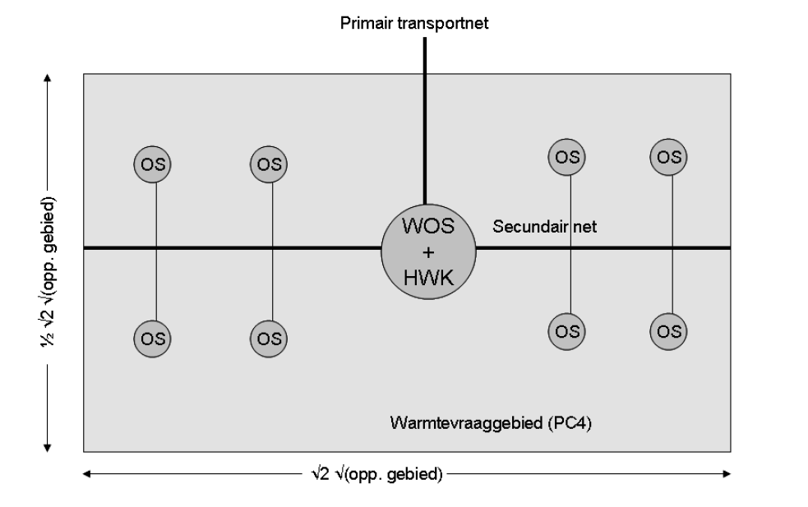
Berekening HT Warmtenet (exclusief kosten bron)

Voorbeeldberekening van de jaarlijkse kosten voor het warmtenet, zie ook figuren

 | Investering | Jaarlijkse kosten investering | Onderhoud | Totale jaarlijkse kosten
Transport | € 192,252 | € 12,054 | € 1,923 | € 13,977
WOS | € 69,776 | € 4,375 | € 2,093 | € 6,468
Hoofdleiding | € 214,085 | € 13,423 | € 2,141 | € 15,564
Zijleidingen | € 159,465 | € 9,998 | € 3,987 | € 13,985
Onderstations | € 111,642 | € 7,000 | € 3,349 | € 10,349
Aansluitingen | € 62,951 | € 3,947 | € 1,259 | € 5,206
Totaal | € 810,171 | € 50,797 | € 14,752 | € 65,549

kosten warmteleidingen | euro/meter
Transportleiding | € 195
Hoofdleiding | € 271
Zijleiding | € 271

aantal onderstations | 1

